ISTRUZIONI
Il foglio calcola l'azione sismica subita da un corpo sospeso, installato
all'interno di un fabbricato.
Per il calcolo del periodo fondamentale del fabbricato si può utilizzare
l'analisi statica lineare, oppure si può inserire un valore manualmente.
Sono contemplati tre casi: corpi sospesi tramite un filo, corpi collegati da
due barre filettate e corpi collegati da una singola staffa.
Lo scopo è calcolare la forza da applicare all'elemento sospeso (che
potrebbe essere anche una porzione di canalizzazione) per il successivo
calcolo degli staffaggi diagonali necessari per assorbire questa azione e
limitare le oscillazioni.
Si possono modificare solo le celle con il bordo doppio.

Situazioni tipo dove applicare il foglio di calcolo:
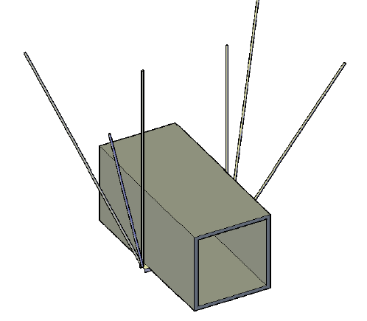
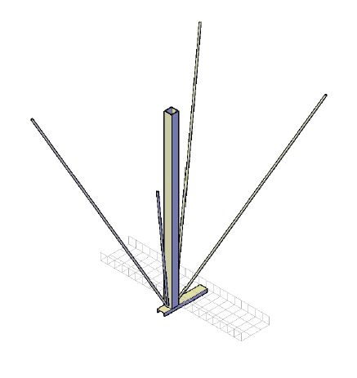

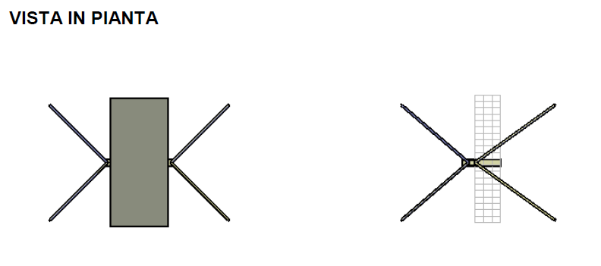

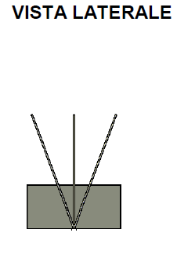
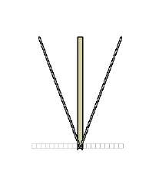

versione 1.0 | Ing. Davide Cicchini
2017-05-30
www.davidecicchini.it | www.davidecicchini.it

SPETTRO DI PROGETTO ORIZZONTALE
Periodi fondamentali |  |  | Acc. Spettro orizzontale elastico |  | Acc. Spettro orizzontale di progetto
T0 | 0.000 s |  | Se (0) | 0.26 m/s² | Sd (0) | 0.26 m/s²
TB | 0.161 s |  | Se (TB) | 0.65 m/s² | Sd (TB) | 0.44 m/s²
TC | 0.484 s |  | Se (TC) | 0.65 m/s² | Sd (TC) | 0.44 m/s²
TD | 2.332 s |  | Se (TD) | 0.14 m/s² | Sd (TD) | 0.09 m/s²

Spettro di risposta elastico in accelerazione delle componenti orizzontali e Spettro di progetto elastico in accelerazione delle componenti orizzontali
 | SPETTRO ELASTICO | SPETTRO DI PROGETTO
0.00 | 0.261 | 0.261
0.01 | 0.285 | 0.272
0.02 | 0.309 | 0.282
0.03 | 0.334 | 0.293
0.04 | 0.358 | 0.304
0.05 | 0.383 | 0.315
0.06 | 0.407 | 0.326
0.07 | 0.431 | 0.337
0.08 | 0.456 | 0.348
0.09 | 0.480 | 0.358
0.10 | 0.504 | 0.369
0.11 | 0.529 | 0.380
0.12 | 0.553 | 0.391
0.13 | 0.578 | 0.402
0.14 | 0.602 | 0.413
0.15 | 0.626 | 0.424
0.16 | 0.651 | 0.435
0.17 | 0.654 | 0.436
0.18 | 0.654 | 0.436
0.19 | 0.654 | 0.436
0.20 | 0.654 | 0.436
0.21 | 0.654 | 0.436
0.22 | 0.654 | 0.436
0.23 | 0.654 | 0.436
0.24 | 0.654 | 0.436
0.25 | 0.654 | 0.436
0.26 | 0.654 | 0.436
0.27 | 0.654 | 0.436
0.28 | 0.654 | 0.436
0.29 | 0.654 | 0.436
0.30 | 0.654 | 0.436
0.31 | 0.654 | 0.436
0.32 | 0.654 | 0.436
0.33 | 0.654 | 0.436
0.34 | 0.654 | 0.436
0.35 | 0.654 | 0.436
0.36 | 0.654 | 0.436
0.37 | 0.654 | 0.436
0.38 | 0.654 | 0.436
0.39 | 0.654 | 0.436
0.40 | 0.654 | 0.436
0.41 | 0.654 | 0.436
0.42 | 0.654 | 0.436
0.43 | 0.654 | 0.436
0.44 | 0.654 | 0.436
0.45 | 0.654 | 0.436
0.46 | 0.654 | 0.436
0.47 | 0.654 | 0.436
0.48 | 0.654 | 0.436
0.49 | 0.646 | 0.431
...
Coordiante Spettro
T | Se(T) | Sd(T)
s | m/s² | m/s²
0.00 | 0.261 | 0.261
0.01 | 0.285 | 0.272
0.02 | 0.309 | 0.282
0.03 | 0.334 | 0.293
0.04 | 0.358 | 0.304
0.05 | 0.383 | 0.315
0.06 | 0.407 | 0.326
0.07 | 0.431 | 0.337
0.08 | 0.456 | 0.348
0.09 | 0.480 | 0.358
0.10 | 0.504 | 0.369
0.11 | 0.529 | 0.380
0.12 | 0.553 | 0.391
0.13 | 0.578 | 0.402
0.14 | 0.602 | 0.413
0.15 | 0.626 | 0.424
0.16 | 0.651 | 0.435
0.17 | 0.654 | 0.436
0.18 | 0.654 | 0.436
0.19 | 0.654 | 0.436
0.20 | 0.654 | 0.436
0.21 | 0.654 | 0.436
0.22 | 0.654 | 0.436
0.23 | 0.654 | 0.436
0.24 | 0.654 | 0.436
0.25 | 0.654 | 0.436
0.26 | 0.654 | 0.436
0.27 | 0.654 | 0.436
0.28 | 0.654 | 0.436
0.29 | 0.654 | 0.436
0.30 | 0.654 | 0.436
0.31 | 0.654 | 0.436
0.32 | 0.654 | 0.436
0.33 | 0.654 | 0.436
0.34 | 0.654 | 0.436
0.35 | 0.654 | 0.436
0.36 | 0.654 | 0.436
0.37 | 0.654 | 0.436
0.38 | 0.654 | 0.436
0.39 | 0.654 | 0.436
0.40 | 0.654 | 0.436
0.41 | 0.654 | 0.436
0.42 | 0.654 | 0.436
0.43 | 0.654 | 0.436
0.44 | 0.654 | 0.436
0.45 | 0.654 | 0.436
0.46 | 0.654 | 0.436
0.47 | 0.654 | 0.436
0.48 | 0.654 | 0.436
0.49 | 0.646 | 0.431
0.50 | 0.633 | 0.422
0.51 | 0.621 | 0.414
0.52 | 0.609 | 0.406
0.53 | 0.598 | 0.398
0.54 | 0.587 | 0.391
0.55 | 0.576 | 0.384
0.56 | 0.566 | 0.377
0.57 | 0.556 | 0.370
0.58 | 0.546 | 0.364
0.59 | 0.537 | 0.358
0.60 | 0.528 | 0.352
0.61 | 0.519 | 0.346
0.62 | 0.511 | 0.341
0.63 | 0.503 | 0.335
0.64 | 0.495 | 0.330
0.65 | 0.487 | 0.325
0.66 | 0.480 | 0.320
0.67 | 0.473 | 0.315
0.68 | 0.466 | 0.311
0.69 | 0.459 | 0.306
0.70 | 0.452 | 0.302
0.71 | 0.446 | 0.297
0.72 | 0.440 | 0.293
0.73 | 0.434 | 0.289
0.74 | 0.428 | 0.285
0.75 | 0.422 | 0.282
0.76 | 0.417 | 0.278
0.77 | 0.411 | 0.274
0.78 | 0.406 | 0.271
0.79 | 0.401 | 0.267
0.80 | 0.396 | 0.264
0.81 | 0.391 | 0.261
0.82 | 0.386 | 0.257
0.83 | 0.382 | 0.254
0.84 | 0.377 | 0.251
0.85 | 0.373 | 0.248
0.86 | 0.368 | 0.246
0.87 | 0.364 | 0.243
0.88 | 0.360 | 0.240
0.89 | 0.356 | 0.237
0.90 | 0.352 | 0.235
0.91 | 0.348 | 0.232
0.92 | 0.344 | 0.230
0.93 | 0.341 | 0.227
0.94 | 0.337 | 0.225
0.95 | 0.333 | 0.222
0.96 | 0.330 | 0.220
0.97 | 0.327 | 0.218
0.98 | 0.323 | 0.215
0.99 | 0.320 | 0.213
1.00 | 0.317 | 0.211
1.01 | 0.314 | 0.209
1.02 | 0.311 | 0.207
1.03 | 0.307 | 0.205
1.04 | 0.305 | 0.203
1.05 | 0.302 | 0.201
1.06 | 0.299 | 0.199
1.07 | 0.296 | 0.197
1.08 | 0.293 | 0.196
1.09 | 0.291 | 0.194
1.10 | 0.288 | 0.192
1.11 | 0.285 | 0.190
1.12 | 0.283 | 0.189
1.13 | 0.280 | 0.187
1.14 | 0.278 | 0.185
1.15 | 0.275 | 0.184
1.16 | 0.273 | 0.182
1.17 | 0.271 | 0.180
1.18 | 0.268 | 0.179
1.19 | 0.266 | 0.177
1.20 | 0.264 | 0.176
1.21 | 0.262 | 0.175
1.22 | 0.260 | 0.173
1.23 | 0.257 | 0.172
1.24 | 0.255 | 0.170
1.25 | 0.253 | 0.169
1.26 | 0.251 | 0.168
1.27 | 0.249 | 0.166
1.28 | 0.247 | 0.165
1.29 | 0.246 | 0.164
1.30 | 0.244 | 0.162
1.31 | 0.242 | 0.161
1.32 | 0.240 | 0.160
1.33 | 0.238 | 0.159
1.34 | 0.236 | 0.158
1.35 | 0.235 | 0.156
1.36 | 0.233 | 0.155
1.37 | 0.231 | 0.154
1.38 | 0.230 | 0.153
1.39 | 0.228 | 0.152
1.40 | 0.226 | 0.151
1.41 | 0.225 | 0.150
1.42 | 0.223 | 0.149
1.43 | 0.221 | 0.148
1.44 | 0.220 | 0.147
1.45 | 0.218 | 0.146
1.46 | 0.217 | 0.145
1.47 | 0.215 | 0.144
1.48 | 0.214 | 0.143
1.49 | 0.213 | 0.142
1.50 | 0.211 | 0.141
1.51 | 0.210 | 0.140
1.52 | 0.208 | 0.139
1.53 | 0.207 | 0.138
1.54 | 0.206 | 0.137
1.55 | 0.204 | 0.136
1.56 | 0.203 | 0.135
1.57 | 0.202 | 0.134
1.58 | 0.200 | 0.134
1.59 | 0.199 | 0.133
1.60 | 0.198 | 0.132
1.61 | 0.197 | 0.131
1.62 | 0.196 | 0.130
1.63 | 0.194 | 0.130
1.64 | 0.193 | 0.129
1.65 | 0.192 | 0.128
1.66 | 0.191 | 0.127
1.67 | 0.190 | 0.126
1.68 | 0.189 | 0.126
1.69 | 0.187 | 0.125
1.70 | 0.186 | 0.124
1.71 | 0.185 | 0.123
1.72 | 0.184 | 0.123
1.73 | 0.183 | 0.122
1.74 | 0.182 | 0.121
1.75 | 0.181 | 0.121
1.76 | 0.180 | 0.120
1.77 | 0.179 | 0.119
1.78 | 0.178 | 0.119
1.79 | 0.177 | 0.118
1.80 | 0.176 | 0.117
1.81 | 0.175 | 0.117
1.82 | 0.174 | 0.116
1.83 | 0.173 | 0.115
1.84 | 0.172 | 0.115
1.85 | 0.171 | 0.114
1.86 | 0.170 | 0.114
1.87 | 0.169 | 0.113
1.88 | 0.168 | 0.112
1.89 | 0.168 | 0.112
1.90 | 0.167 | 0.111
1.91 | 0.166 | 0.111
1.92 | 0.165 | 0.110
1.93 | 0.164 | 0.109
1.94 | 0.163 | 0.109
1.95 | 0.162 | 0.108
1.96 | 0.162 | 0.108
1.97 | 0.161 | 0.107
1.98 | 0.160 | 0.107
1.99 | 0.159 | 0.106
2.00 | 0.158 | 0.106
2.01 | 0.158 | 0.105
2.02 | 0.157 | 0.105
2.03 | 0.156 | 0.104
2.04 | 0.155 | 0.104
2.05 | 0.154 | 0.103
2.06 | 0.154 | 0.102
2.07 | 0.153 | 0.102
2.08 | 0.152 | 0.102
2.09 | 0.152 | 0.101
2.10 | 0.151 | 0.101
2.11 | 0.150 | 0.100
2.12 | 0.149 | 0.100
2.13 | 0.149 | 0.099
2.14 | 0.148 | 0.099
2.15 | 0.147 | 0.098
2.16 | 0.147 | 0.098
2.17 | 0.146 | 0.097
2.18 | 0.145 | 0.097
2.19 | 0.145 | 0.096
2.20 | 0.144 | 0.096
2.21 | 0.143 | 0.096
2.22 | 0.143 | 0.095
2.23 | 0.142 | 0.095
2.24 | 0.141 | 0.094
2.25 | 0.141 | 0.094
2.26 | 0.140 | 0.093
2.27 | 0.140 | 0.093
2.28 | 0.139 | 0.093
2.29 | 0.138 | 0.092
2.30 | 0.138 | 0.092
2.31 | 0.137 | 0.091
2.32 | 0.137 | 0.091
2.33 | 0.136 | 0.091
2.34 | 0.135 | 0.090
2.35 | 0.134 | 0.089
2.36 | 0.133 | 0.088
2.37 | 0.131 | 0.088
2.38 | 0.130 | 0.087
2.39 | 0.129 | 0.086
2.40 | 0.128 | 0.085
2.41 | 0.127 | 0.085
2.42 | 0.126 | 0.084
2.43 | 0.125 | 0.083
2.44 | 0.124 | 0.083
2.45 | 0.123 | 0.082
2.46 | 0.122 | 0.081
2.47 | 0.121 | 0.081
2.48 | 0.120 | 0.080
2.49 | 0.119 | 0.079
2.50 | 0.118 | 0.079
2.51 | 0.117 | 0.078
2.52 | 0.116 | 0.078
2.53 | 0.115 | 0.077
2.54 | 0.114 | 0.076
2.55 | 0.114 | 0.076
2.56 | 0.113 | 0.075
2.57 | 0.112 | 0.075
2.58 | 0.111 | 0.074
2.59 | 0.110 | 0.073
2.60 | 0.109 | 0.073
2.61 | 0.108 | 0.072
2.62 | 0.108 | 0.072
2.63 | 0.107 | 0.071
2.64 | 0.106 | 0.071
2.65 | 0.105 | 0.070
2.66 | 0.104 | 0.070
2.67 | 0.104 | 0.069
2.68 | 0.103 | 0.069
2.69 | 0.102 | 0.068
2.70 | 0.101 | 0.068
2.71 | 0.101 | 0.067
2.72 | 0.100 | 0.067
2.73 | 0.099 | 0.066
2.74 | 0.098 | 0.066
2.75 | 0.098 | 0.065
2.76 | 0.097 | 0.065
2.77 | 0.096 | 0.064
2.78 | 0.096 | 0.064
2.79 | 0.095 | 0.063
2.80 | 0.094 | 0.063
2.81 | 0.094 | 0.062
2.82 | 0.093 | 0.062
2.83 | 0.092 | 0.061
2.84 | 0.092 | 0.061
2.85 | 0.091 | 0.061
2.86 | 0.090 | 0.060
...

AZIONE SISMICA
...
elemento collegato tramite una singola staffa
Acc. Orizzontale adimensionalizzata riferita al sito di riferimento |  | as | 0.261 (g)
Accelerazione di gravità |  | g | 9.81 m/s²
Massa dell'elemento non strutturale sospeso |  | Ma | 60.00 kg
Peso dell'elemento non strutturale sospeso |  | Wa | 0.59 kN
Periodo fondamentale di vibrazione dell'elemento sospeso |  | Ta | 0.22 s
Rigidezza del collegamento |  | K | 50 N/mm
Lunghezza del collegamento |  | La | 800 mm
Acc. orizzontale massima adimensionalizzata, che l'elemento subisce |  | Sa | 1.186 (g)
Forza sismica che subisce l'elemento sospeso (applicata nel centro di massa) |  | Fa | 0.698 kN

$$T_{a}=2π\sqrt{\frac{l}{g}}$$
Periodo del pendolo semplice

$$T_{a}=2π\sqrt{\frac{M l^{3}}{3 EI}}$$
Periodo della staffa incastrata con massa sull'estremità
$$T_{a}=2π\sqrt{\frac{M l^{3}}{12 EI}}$$

Periodo dell'elemento collegato tramite due barre

$$S_{a}=\frac{a_{g} S}{g} \left[\frac{3(1+\frac{Z}{H})}{1+{(1−\frac{T_{a}}{T_{1}})}^{2}}−0,5\right]$$

Accelerazione sismica adimensionalizzata subita dall'elemento sospeso

$$F_{a}=\frac{{(S}_{a }W_{a})}{q_{a}}$$
Forza sismica subita dall'elemento sospeso

Tabella Normativa in cui si riportano i fattori di struttura degli elementi no strutturali:

Elemento non strutturale | qa
Parapetti o decorazioni agettanti | 1
Insegne o pannelli pubblicitari
Ciminiere, antenne serbatoi su supporti funzionanti come mensole senza controventi per più di metà della loro altezza

Pareti interne ed esterne | 2
...

